概念図
バイタルAWS
 | アプリ内DB
SQLite
AsyncStorage
Keychain/Keystore

API通信
セッション情報
バイタルデータ
通知設定
認可コード

デバイス情報
連携サービス設定
アクセストークン
新アプリ

アクセストークンの有効期限
マイデータ
データ格納・読込
リフレッシュトークン

目標

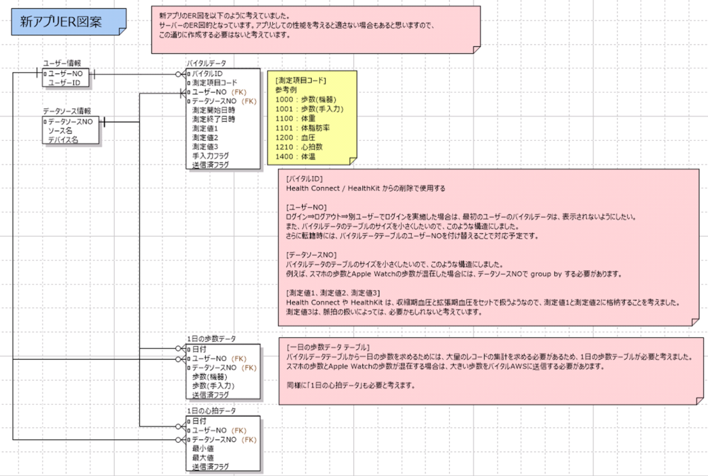
以下を反映する！
 |  | この画像は新しいアプリケーションのER図（Entity Relationship Diagram）を示している。以下、マークダウン形式で説明する：

 |  | 新アプリER図案

 |  | 概要

 |  | 新アプリのER図を以下のように設計した。 サーバーのER図設計となっている。アプリとしての作成を考えると相違がある場合もあるため、 この通りに作成する必要はない。

 |  | エンティティ構造

 |  | ユーザー情報

 |  | フィールド名 | 型 | 備考
 |  | ユーザーNO | - | 主キー
 |  | ユーザーID | - | -

 |  | データソース情報

 |  | フィールド名 | 型 | 備考
 |  | データソースNO | - | 主キー
 |  | ソース名 | - | -
 |  | デバイス名 | - | -

 |  | バイタルデータ

 |  | フィールド名 | 型 | 備考
 |  | バイタルID | - | 主キー
 |  | 測定項目コード | - | -
 |  | ユーザーNO | - | 外部キー
 |  | データソースNO | - | 外部キー
 |  | 測定開始日時 | - | -
 |  | 測定終了日時 | - | -
 |  | 測定値1 | - | -
 |  | 測定値2 | - | -
 |  | 測定値3 | - | -
 |  | 手入力フラグ | - | -
 |  | 送信済フラグ | - | -

 |  | 1日の歩数データ

 |  | フィールド名 | 型 | 備考
 |  | 日付 | - | 主キー
 |  | ユーザーNO | - | 外部キー
 |  | データソースNO | - | 外部キー
 |  | 歩数（概算） | - | -
 |  | 歩数（手入力） | - | -
 |  | 送信済フラグ | - | -

 |  | 1日の心拍データ

 |  | フィールド名 | 型 | 備考
 |  | 日付 | - | 主キー
 |  | ユーザーNO | - | 外部キー
 |  | データソースNO | - | 外部キー
 |  | 最小値 | - | -
 |  | 最大値 | - | -
 |  | 送信済フラグ | - | -

 |  | 測定項目コード

 |  | コード | 項目名
 |  | 1000 | 歩数（概算）
 |  | 1001 | 歩数（手入力）
 |  | 1100 | 体重
 |  | 1101 | 体脂肪率
 |  | 1200 | 血圧
 |  | 1210 | 心拍数
 |  | 1400 | 体温

 |  | 設計上の考慮事項

 |  | バイタルID

 |  | Health ConnectやHealthKitからの判別で使用する。

 |  | ユーザーNO

 |  | ログイン・ログアウト・別ユーザーでログインを実装した場合、最初のユーザーのバイタルデータは表示されないようにする設計となっている。 また、バイタルデータのテーブルのサイズを小さくするため、このような構造を採用している。 さらに転職時には、バイタルデータテーブルのユーザーNOを付け替えることで対応する予定である。

 |  | データソースNO

 |  | バイタルデータのテーブルのサイズを小さくするため、このような構造を採用している。 例として、スマホの歩数とApple Watchの歩数が混在した場合には、データソースNOでgroup byする必要がある。

 |  | 測定値1、測定値2、測定値3

 |  | Health ConnectやHealthKitは、収縮期血圧と拡張期血圧をセットで取得するため、測定値1と測定値2に格納する設計となっている。 測定値3は、将来の拡張により使用することを想定しているが、必要性は未定である。

 |  | 1日の歩数データテーブル

 |  | バイタルデータテーブルから1日の歩数を求めるためには、大量のレコードの集計を求める必要があるため、1日の歩数テーブルが必要である。 スマホの歩数とApple Watchの歩数が混在する場合は、大きい歩数をバイタルAWSに送信する仕様となっている。

 |  | 同様に1日の心拍データにも適用している。

